GRAFICOS 2024
Classificação do Pesquisador Principal NA PLATAFORMA BRASIL(FHEMIG)
SERVIDOR
SERVIDOR
PESQ EXTERNO
PESQ EXTERNO
SERVIDOR
SERVIDOR
PESQ EXTERNO
SERVIDOR
SERVIDOR
SERVIDOR
RESIDENTE MULTI
RESIDENTE MÉDIC
SERVIDOR
SERVIDOR
SERVIDOR
SERVIDOR
SERVIDOR
SERVIDOR
SERVIDOR
SERVIDOR
SERVIDOR
RESIDENTE MULTI
RESIDENTE MÉDIC
RESIDENTE MULTI
RESIDENTE MULTI
RESIDENTE MULTI
RESIDENTE MULTI
SERVIDOR
SERVIDOR
RESIDENTE MULTI
RESIDENTE MULTI
RESIDENTE MULTI
RESIDENTE MULTI
RESIDENTE MULTI
SERVIDOR
RESIDENTE MULTI
RESIDENTE MULTI
RESIDENTE MULTI
RESIDENTE MULTI
RESIDENTE MULTI
RESIDENTE MULTI
SERVIDOR
RESIDENTE MULTI
RESIDENTE MULTI
SERVIDOR
SERVIDOR
PESQ EXTERNO
SERVIDOR
SERVIDOR
RESIDENTE MULTI
SERVIDOR
RESIDENTE MÉDIC
SERVIDOR
RESIDENTE MÉDIC
RESIDENTE BUCO
RESIDENTE MULTI
SERVIDOR
PESQ EXTERNO
RESIDENTE MÉDIC
RESIDENTE MULTI
RESIDENTE BUCO
RESIDENTE MÉDIC
RESIDENTE MÉDIC
PESQ EXTERNO
RESIDENTE MÉDIC
SERVIDOR
RESIDENTE MULTI
RESIDENTE MULTI
SERVIDOR
SERVIDOR
SERVIDOR
RESIDENTE BUCO
RESIDENTE MÉDIC
PESQ EXTERNO
RESIDENTE MULTI
SERVIDOR
RESIDENTE MÉDIC
RESIDENTE MÉDIC
RESIDENTE MÉDIC
SERVIDOR
SERVIDOR
SERVIDOR
RESIDENTE MÉDIC
RESIDENTE MULTI
SERVIDOR
SERVIDOR
PESQ EXTERNO
SERVIDOR
SERVIDOR
PESQ EXTERNO
SERVIDOR
SERVIDOR
RESIDENTE BUCO
PESQ EXTERNO
SERVIDOR
PESQ EXTERNO
SERVIDOR
RESIDENTE MÉDIC
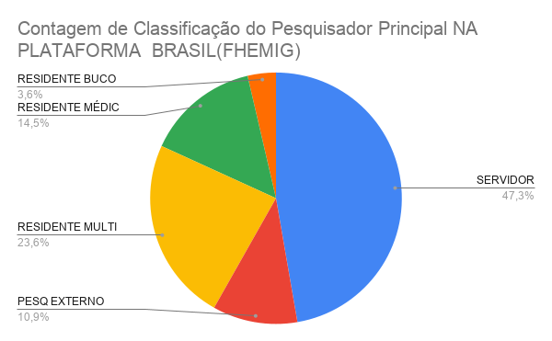
RESIDENTE MÉDIC
PESQ EXTERNO
SERVIDOR
SERVIDOR
SERVIDOR
SERVIDOR
SERVIDOR
SERVIDOR
SERVIDOR
SERVIDOR
RESIDENTE MÉDIC
SERVIDOR

RELATÓRIO TRIMESTRAL 2023
Propósito da pesquisa
ATÉ JULHO 24 | TOTAL PROJETOS |  |  | Perfil do Pesquisador
 | PROJETOS 2023 | 2 |  | SERVIDOR
 | EMENDAS 2024 |  |  | EXTERNO
 | PROJETOS 2024 | 6

Projetos de pesquisa 2023
 | 65
PROJETOS 2023 | 2
EMENDAS 2024
PROJETOS 2024 | 6
 | HJXXIII | 48
 | HIJPII | 16
 | HMAL | 2

 | Instituições Proponentes
 | FHEMIG
 | UFMG
 | RENE RACHOU
 | CIÊNCIAS MÉDICAS
 | UNIV FED FLUM
 | Universidade Europea
 | MOINHOS DE VENTO

 | Propósito | PROJETOS DE PESQUISA | 61 SERVIDORES ENVOLVIDOS
 | Iniciação Científica | 1
 | TCC | 2
 | TCR | 35
Projetos por unidade
 | Mestrado | 7
 | Doutorado | 2
 | Publicação | 19

 | Nº PROJETOS APROVADOS | 53 | 100.00% | Nº PROJETOS | 66 | 100.00%
 | 1 PT | 37 | 70.50% | APROVADOS | 53 | 81.5%
 | 2 PT | 14 | 39% | NÃO SE APLICA | 5 | 8%
 | 3 PT | 1 | 7.10% | PENDÊNCIAS | 6 | 8%
 | 4 PT | 2 | 4% | REPROVADOS | 2 | 4%
 | NÃO SE APLICA | 5
 | PENDÊNCIAS | 5
 | REPROVADOS | 2
Estado de apreciação dos projetos

 |  |  |  |  |  |  | Nº PROJETOS APROVADOS | 51 | 85%
 |  |  |  |  |  |  | NÃO SE APLICA | 6
 |  |  |  |  |  |  | PENDÊNCIAS | 5
 |  |  |  |  |  |  | REPROVADO | 2

Cópia de RELATÓRIO SEMESTRAL 20
Propósito da pesquisa
Instituições Proponentes
FHEMIG
UFMG
RENE RACHOU
CIÊNCIAS MÉDICAS
UNIV FED FLUM
Universidade Europea
MOINHOS DE VENTO
TOTAL PROJETOS |  |  | Perfil do Pesquisador
PROJETOS 2023 |  |  | SERVIDOR
EMENDAS 2024 |  |  | EXTERNO
PROJETOS 2024

Projetos de pesquisa 2023
PROJETOS 2023
EMENDAS 2024
PROJETOS 2024
HJXXIII
HIJPII
HMAL

Instituições Proponentes
FHEMIG
UFMG
RENE RACHOU
CIÊNCIAS MÉDICAS
UNIV FED FLUM
Universidade Europea
MOINHOS DE VENTO

Propósito | PROJETOS DE PESQUISA | 61 SERVIDORES ENVOLVIDOS
Iniciação Científica | 1
TCC | 2
TCR | 35
Projetos por unidade
HJXXIII
HIJPII
HMAL
Mestrado | 7
Doutorado | 2
Publicação | 19

Nº PROJETOS APROVADOS | 53 | 100.00% | Nº PROJETOS | 66 | 100.00%
1 PT | 37 | 70.50% | APROVADOS | 53 | 81.5%
2 PT | 14 | 39% | NÃO SE APLICA | 5 | 8%
3 PT | 1 | 7.10% | PENDÊNCIAS | 6 | 8%
4 PT | 2 | 4% | REPROVADOS | 2 | 4%
NÃO SE APLICA | 5
PENDÊNCIAS | 5
REPROVADOS | 2
Estado de apreciação dos projetos

 |  |  |  |  |  | Nº PROJETOS APROVADOS | 51 | 85%
 |  |  |  |  |  | NÃO SE APLICA | 6
 |  |  |  |  |  | PENDÊNCIAS | 5
 |  |  |  |  |  | REPROVADO | 2

Cópia de RELATÓRIO ANUAL 2023
Instituições Proponentes
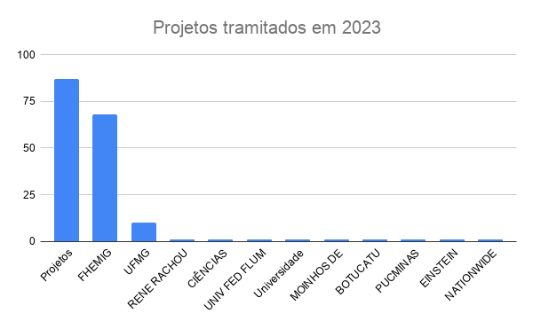
PROJETOS | 87 |  | Perfil do Pesquisador
PROJETOS 2023 | 58 |  | SERVIDOR
EMENDAS 2023 | 5 |  | EXTERNO
PROJETOS 2022 | 4
PROJ PENDENC DOC | 2
 |  |  | 1 Trimestre | 2 Trimestre | 3 Trimestre | 4 Trimestre
Projetos tramitados | 87 |  |  |  | 66 | 87
FHEMIG | 68 |  |  |  | 1 | 2
UFMG | 10 |  |  |  | 2 | 2
RENE RACHOU | 1 |  |  |  | 35 | 37
CIÊNCIAS MÉDICAS | 1 |  |  |  | 7 | 7
UNIV FED FLUM | 1 |  |  |  | 2 | 2
Universidade Europea | 1 |  |  |  | 19 | 37
MOINHOS DE VENTO | 1
BOTUCATU | 1
PUCMINAS | 1
EINSTEIN | 1
87 PROJETOS DE PESQUISA
NATIONWIDE CHILF H | 1

HJXXIII | 54
HIJPII | 31
HMAL | 2

Projetos de pesquisa 2023
Propósito | PROJETOS DE PESQUISA | 61 SERVIDORES ENVOLVIDOS | 92,5% TEM SERVIDORES ENVOLVIDOS
Iniciação Científica | 2 | servidorES | EVAN /CINTIA
TCC | 2 | ( 1 servidor) | MIGUIR
TCR | 37 | todos orientados por servidores
Mestrado | 7 | ( 3 são servidoras)
Doutorado | 2 | servidoras
Publicação | 37 | servidores

Propósito da pesquisa
 |  |  |  |  | 100.00%
Nº PROJETOS APROVADOS | 53 | 100.00% | Nº PROJETOS | 66 | 81.5%
1 PT | 37 | 70.50% | APROVADOS | 53 | 8%
2 PT | 14 | 39% | NÃO SE APLICA | 5 | 8%
3 PT | 1 | 7.10% | PENDÊNCIAS | 6 | 4%
4 PT | 2 | 4% | REPROVADOS | 2
NÃO SE APLICA | 5
PENDÊNCIAS | 5
REPROVADOS | 2

 |  |  |  |  |  |  |  |  |  |  | 87
 |  |  |  |  |  |  |  |  |  | Aprovados CIP | 72 | 57
 |  |  |  |  |  |  |  |  |  | Pendências | 5
 |  |  |  |  |  |  |  |  |  | Reprovados | 3 | 3
 |  |  |  |  |  |  |  |  |  | Não se Aplica | 4 | 5
 |  |  |  |  |  |  |  |  |  | Pend Doc NEP | 3 | 3
 |  |  |  |  |  |  |  |  |  |  | 87 |  | 87
 |  |  |  |  |  |  | Nº PROJETOS APROVADOS | 51 | 85% | Projetos | 72 |  | 11
 |  |  |  |  |  |  | NÃO SE APLICA | 6 |  | Aprovados pela CEP | 65 |  | 76
 |  |  |  |  |  |  | PENDÊNCIAS | 5 |  | Parecer CEP entregue CEP | 60
 |  |  |  |  |  |  | REPROVADO | 2 |  | Em apreciação | 5
 |  |  |  |  |  |  |  |  |  | Não entregaram parecer |  |  | 87-11

Estado de apreciação dos projetos

2024 Cópia de Cópia de RELATÓRI
Instituições Proponentes
PROJETOS | 87 |  | Perfil do Pesquisador
PROJETOS 2023 | 58 |  | SERVIDOR
EMENDAS 2023 | 5 |  | EXTERNO
PROJETOS 2022 | 4
PROJ PENDENC DOC | 2
 |  |  | 1 Trimestre | 2 Trimestre | 3 Trimestre | 4 Trimestre
Projetos tramitados | 87 |  |  |  | 66 | 87
87 PROJETOS DE PESQUISA
FHEMIG | 68 |  |  |  | 1 | 2
UFMG | 10 |  |  |  | 2 | 2
RENE RACHOU | 1 |  |  |  | 35 | 37
CIÊNCIAS MÉDICAS | 1 |  |  |  | 7 | 7
UNIV FED FLUM | 1 |  |  |  | 2 | 2
Universidade Europea | 1 |  |  |  | 19 | 37
Projetos de pesquisa 2023
MOINHOS DE VENTO | 1
BOTUCATU | 1
PUCMINAS | 1
EINSTEIN | 1
NATIONWIDE CHILF H | 1

Propósito da pesquisa
HJXXIII | 54
HIJPII | 31
HMAL | 2

Propósito | PROJETOS DE PESQUISA | 61 SERVIDORES ENVOLVIDOS | 92,5% TEM SERVIDORES ENVOLVIDOS
Iniciação Científica | 2 | servidorES | EVAN /CINTIA
TCC | 2 | ( 1 servidor) | MIGUIR
TCR | 37 | todos orientados por servidores
Mestrado | 7 | ( 3 são servidoras)
Doutorado | 2 | servidoras
Publicação | 37 | servidores

 |  |  |  |  | 100.00%
Nº PROJETOS APROVADOS | 53 | 100.00% | Nº PROJETOS | 66 | 81.5%
1 PT | 37 | 70.50% | APROVADOS | 53 | 8%
2 PT | 14 | 39% | NÃO SE APLICA | 5 | 8%
3 PT | 1 | 7.10% | PENDÊNCIAS | 6 | 4%
4 PT | 2 | 4% | REPROVADOS | 2
NÃO SE APLICA | 5
PENDÊNCIAS | 5
REPROVADOS | 2

 |  |  |  |  |  |  |  |  |  |  | 87
 |  |  |  |  |  |  |  |  |  | Aprovados CIP | 72 | 57
 |  |  |  |  |  |  |  |  |  | Pendências | 5
 |  |  |  |  |  |  |  |  |  | Reprovados | 3 | 3
 |  |  |  |  |  |  |  |  |  | Não se Aplica | 4 | 5
 |  |  |  |  |  |  |  |  |  | Pend Doc NEP | 3 | 3
 |  |  |  |  |  |  |  |  |  |  | 87 |  | 87
 |  |  |  |  |  |  | Nº PROJETOS APROVADOS | 51 | 85% | Projetos | 72 |  | 11
 |  |  |  |  |  |  | NÃO SE APLICA | 6 |  | Aprovados pela CEP | 65 |  | 76
 |  |  |  |  |  |  | PENDÊNCIAS | 5 |  | Parecer CEP entregue CEP | 60
 |  |  |  |  |  |  | REPROVADO | 2 |  | Em apreciação | 5
 |  |  |  |  |  |  |  |  |  | Não entregaram parecer |  |  | 87-11

Estado de apreciação dos projetos

